6
工程款支付证书 |  |  |  |  |  |  |  |  |  |  |  |  |  |  |  | 本次
工程名称 |  | 二十埠河东支河道综合治理绿化施工四标段 |  |  |  |  |  |  |  |  | ERP编号 | 1174 | 档案编号 | CD201503 |  | CD201503 | 58 | 1174 | 二十埠河东支河道综合治理绿化施工四标段 | 2015.1.27 | 4748916.42 | 笪建伟 | 4498916.42 | 张 18130015777 | 中标通知书、施工 合同原件均在合肥 | 2016-07-04 | 中标书、合同 | 张海峰 | 由高翔带去
合同金额 |  | 4,748,916.42 |  | 中标 日期 | 2015.1.27 |  | 已 供 工程资料 | 中标书、施工合同及竣工证书原件，审计报告复印件，在公司。竣工时间2016年10月12日，审计时间2018年2月7日，审计价4316205.60元。有项目部资料章一枚，于2020.1.23收回已销毁。 |  |  |  |  | 责任 单位 | 经营中心
决算金额 |  | 4,316,205.60 |  | 竣工 日期 | 2016.10.12 |  |  |  |  |  |  |  | 责任人 | 张勇 |  | 到款情况
序号 | 工程款到账 |  |  | 开票情况 |  | 管理费 |  | 代缴税金 | 其他扣款 |  | 预留款 |  | 实际支付 |  |  | 日期 | 金额 | 银行
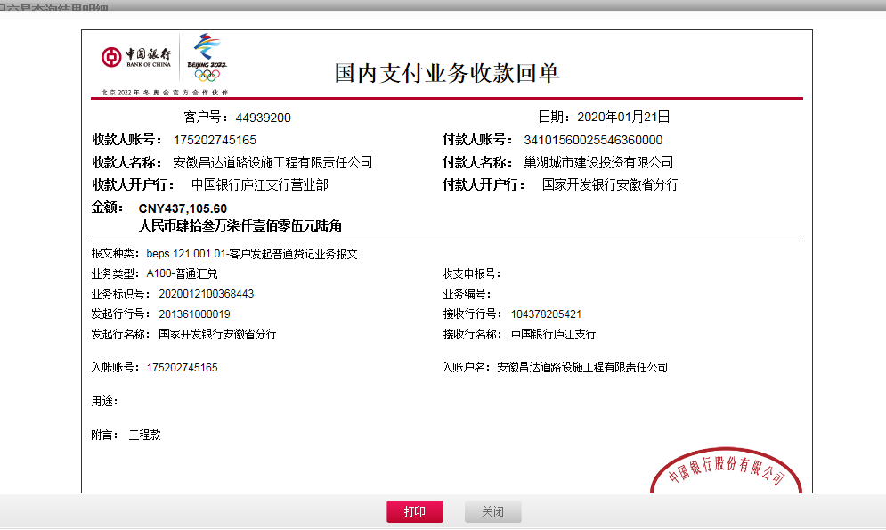
 | 日期 | 账户 | 金额 | 日期 | 金额 | 比例 | 金额 | 金额 | 金额 | 备注 | 金额 | 备注 | 户名 | 金额 |  | 2015-09-09 | 894,000.00 | 科农蜀山
1 | 2015-09-09 | 专 | 894,000.00 | 2015-08-05 | 894,000.00 | 全部2% | 95,000.00 | 17,880.00 | 2,520.00 |  |  |  | 张勇 | 19,600.00 |  | 2015-11-18 | 750,000.00 | 科农蜀山
2 | 2015-11-18 | 专 | 750,000.00 | 2015-11-05 | 750,000.00 |  |  | 15,000.00 |  |  |  |  | 张勇 | 29,278.00 |  | 2015-12-23 | 1,036,100.00 | 科农蜀山
3 | 2015-12-23 | 专 | 1,036,100.00 | 2015-12-09 | 1,036,100.00 |  |  | 20,722.00 |  |  |  |  | 张勇 | 43,820.00 |  | 2016-01-25 | 309,000.00 | 科农蜀山
4 | 2016-01-25 | 专 | 309,000.00 | 2016-01-06 | 309,000.00 |  |  | 6,180.00
 |  |  |  |  |  | 税费按税票金额计算 |  |  |  |  |  |  | 材料 | 2,739,100.00

5 | 2018-06-11 | 专 | 790,000.00 | 2018-04-12 | 133,500.00 |  | 0.00 | 29,300.10 | 300.00 |  |  |  | 材料 | 790,000.00
 |  | 专 | 100,000.00 | 2018-04-12 | 756,500.00 |  |  |  |  | 2016.11.2办理专用账户升级费用300 |  |  | 张勇 | 70,399.90

 | 本次
6 | 2020-01-21 | 中 | 437,105.60 | 2020-01-06 | 437,105.60 | 已扣 | 0.00 | 6,221.00 | 100.00 | 财务手续费100 | 4,372.00 | 1%预留损失准备金 | 20.1.23已付 | 350,000.00
 |  |  |  |  |  |  |  |  |  |  |  |  | 余 | 76,412.60
 |  |  | 成本票无合同

合计 |  | - | 4,316,205.60 | - | 4,316,205.60 | - | 95,000.00 | 95,303.10 | 2,920.00 | - | 4,372.00 | - | - | 4,118,610.50 | 1
本次结算 支付明细 |  | 应支付金额 |  | 76,412.60 |  |  |  | 支付账号 |  | 详见委托付款函
 |  | 已支付金额 |  | 0.00

